Sheet1
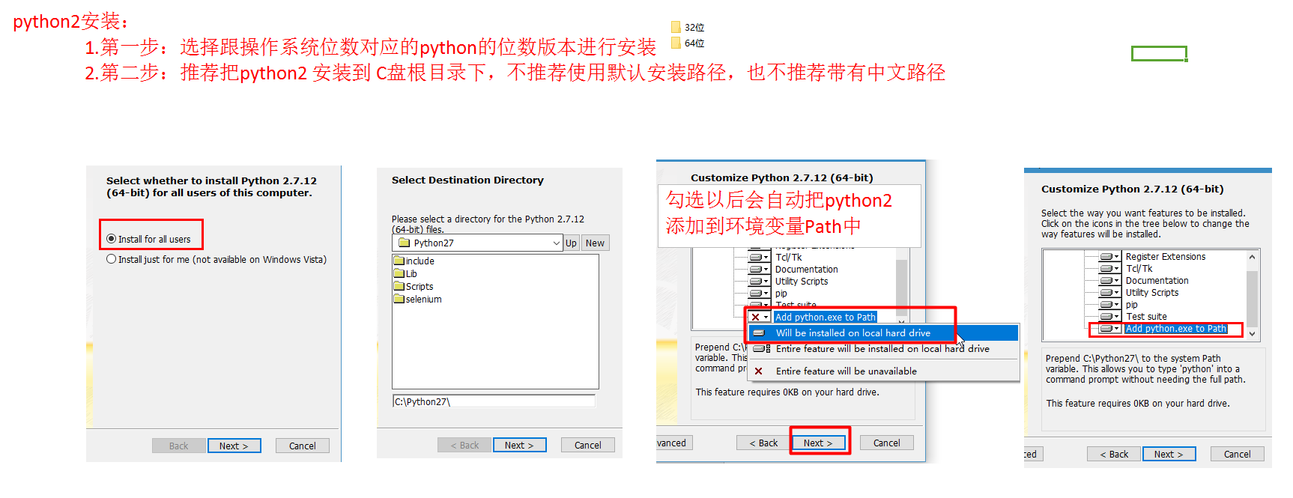

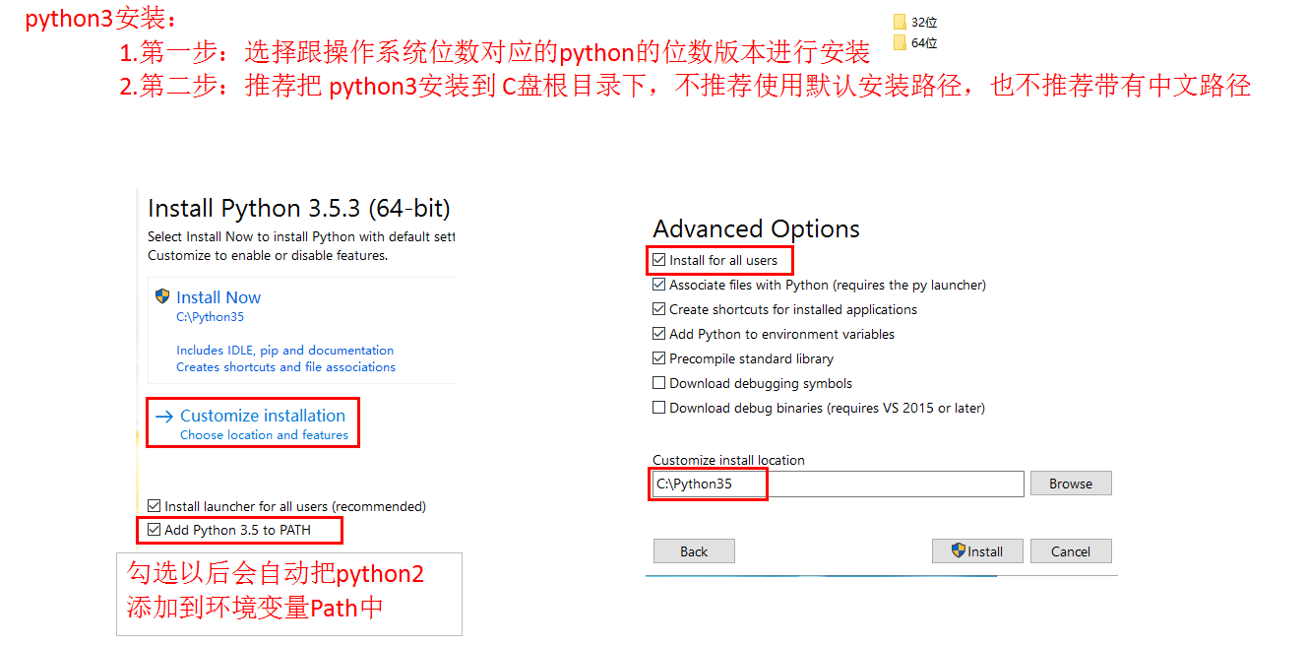

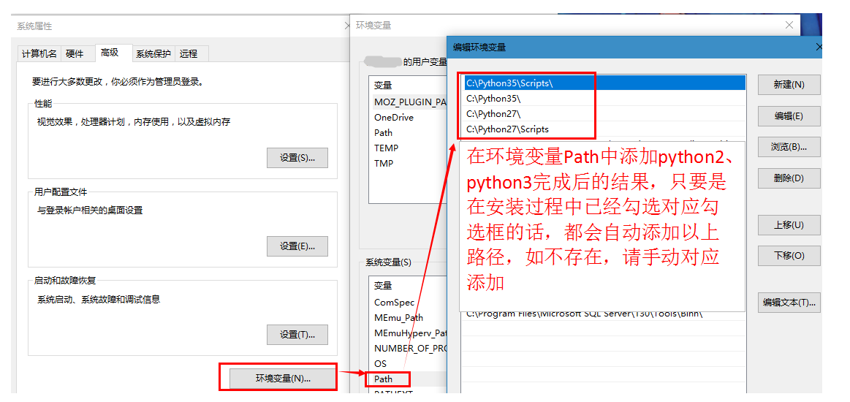

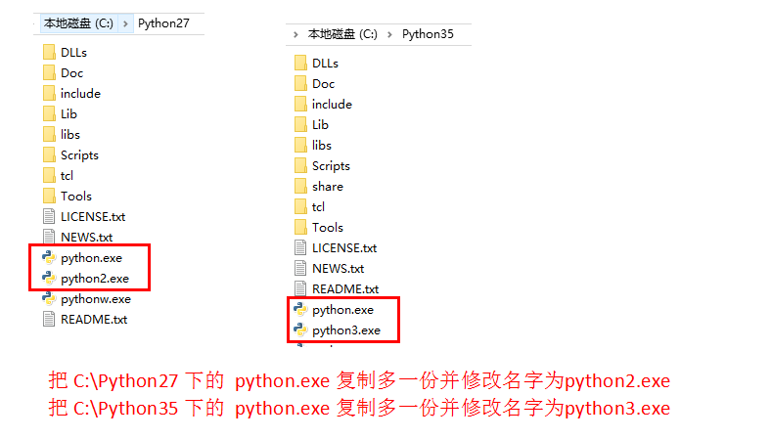

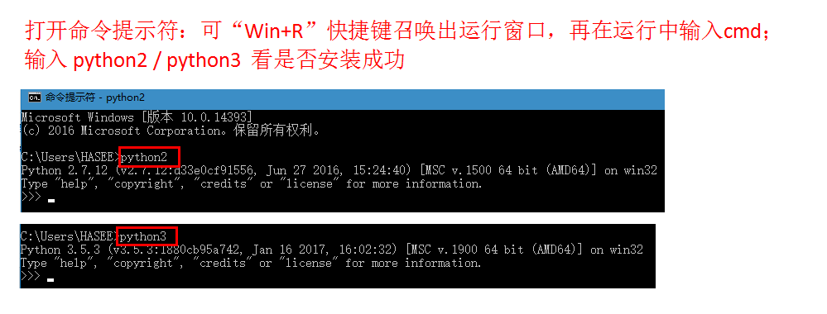

只要出现报错：python -m pip install --upgrade pip。都表示需要进行升级pip版本
查看pip版本：pip -V（pip可能是python2版本或python3版本）
升级pip版本：
window：pip2 install --upgrade pip、pip3 install --upgrade pip
linux：sudo pip install --upgrade pip（sudo pip2 install --upgrade pip、sudo pip3 install --upgrade pip）

